bug report
ID | Заголовок | Шаги воспроизведения | Результаты | Окружение | Приоритет | скриншот
1.3. | Конвертация цены на банере в валюту на которой отображаеться зайт | 1. Зайти на зайтhttp://ua.flarus.ru 2. Выбрать любой язык 3. спуститься к банеру онлайн оценка цены перевода 4. выбрать нужные данные 5. нажать кнопку оценки | нет возможности конвертации валют | Google Chrome Версия 113.0.5672.93 Windows 10 Microsoft Edge Версия 113.0.1774.35 Windows 10 | low | 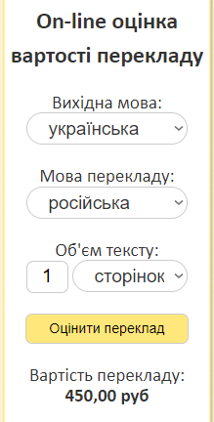
2.3. | Отображение карты на языке который используеться на сайте | 1. Зайти на зайтhttp://ua.flarus.ru 2.выбрать украинский язык 3. перейти в раздел контакты 4. пролистать стряницу до карты | Отображение интерфейса карты карты только на англиском | Google Chrome Версия 113.0.5672.93 Windows 10 Microsoft Edge Версия 113.0.1774.35 Windows 10 | low | 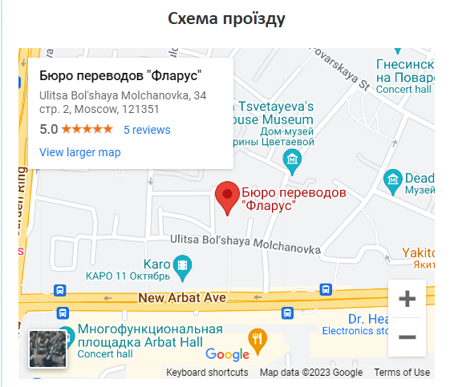
4.1. | Перевод вкладки с усным переводом | 1. Зайти на зайтhttp://ua.flarus.ru 2. выбрать японский или англиский язык | Нет ссылок на данный тип страници | Google Chrome Версия 113.0.5672.93 Windows 10 Microsoft Edge Версия 113.0.1774.35 Windows 10 | High | ua- jp- uk-
5.1. | Перевод страници c вакансиями | 1. Зайти на зайтhttp://ua.flarus.ru 2. выбрать японский или англиский язык | Нет ссылок на данный тип страници | Google Chrome Версия 113.0.5672.93 Windows 10 Microsoft Edge Версия 113.0.1774.35 Windows 10 | high

